Sheet1
仓储/电商公司：义乌昌仓进出口有限公司保税仓理货报告
核注清单号：QD292526I000085634 |  | 二线 |  |  |  | 商家（账册号）： |  |  |  | 预录入号：
 |  |  |  |  |  |  |  |  |  | 到货时间：年月号
项号 | 中文品名 | 货主料号 | 条形码 | 理论入库数据 | 规格 | 实际入库数量 |  | 差异数量 |  | 有效期 | 批次
 |  |  |  |  |  | 合格品 | 残次品 | 多到货 | 少到货
1 | HERMES爱马仕橘彩星光香水EDT30ML |  | 3346130008453 | 290 | 瓶 | 289 |  |  |  |  | 38617 | 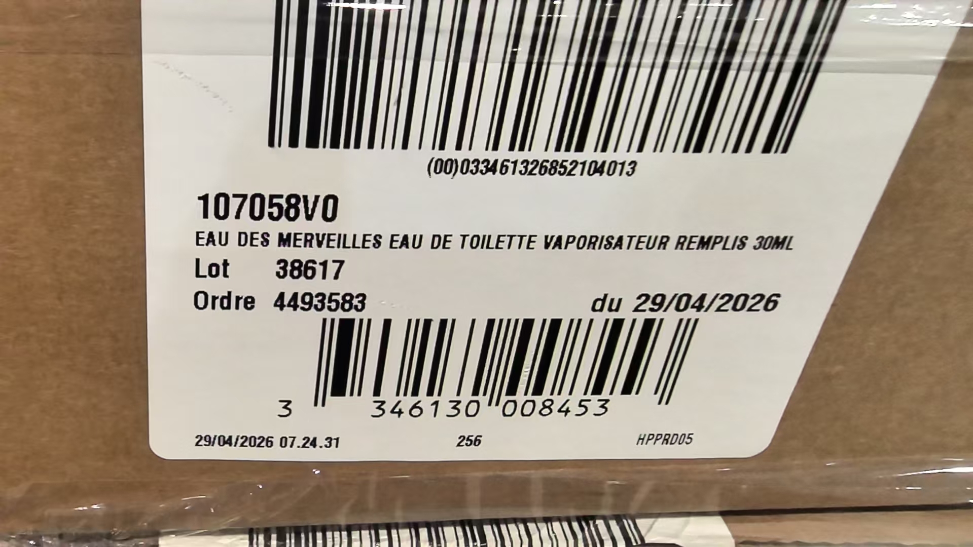
 |  |  |  |  |  |  | 1 |  |  |  | 38617 | 鉴定膜破
2 | DIOR迪奥真我纯真香水EDT100ML |  | 3348901296632 | 30 | 瓶 | 29 |  |  |  | 2028-10-31 | 5L01
 |  |  |  |  |  |  | 1 |  |  | 2028-10-31 | 5L01 | 鉴定膜破
3 | MAISONMARGIELA梅森马吉拉慵懒周末香水100ML |  | 3605521932464 | 150 | 瓶 | 149 |  |  |  |  | 22A2013
 |  |  |  |  |  |  | 1 |  |  |  | 22A2013 | 变形+鉴定膜破 | 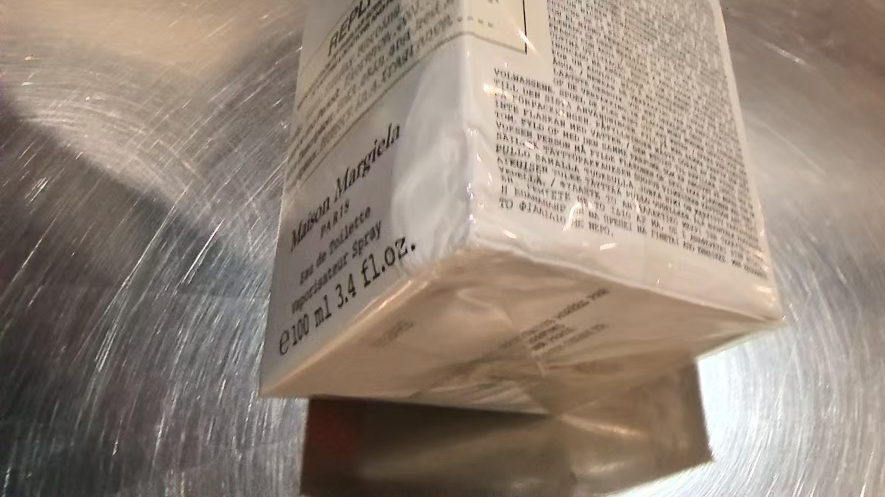
5 | BURBERRY博柏利粉红恋歌香水EDT50ML |  | 3614226905147 | 700 | 瓶 |  | 1 |  |  | 2028-11-27 | 5331 | 鉴定膜破
 |  |  |  |  |  | 697 |  |  |  | 2029-03-26 | 6085
 |  |  |  |  |  |  | 1 |  |  | 2029-03-26 | 6085 | 变形+鉴定膜破
 |  |  |  |  |  |  | 1 |  |  | 2029-03-26 | 6085 | 变形 | 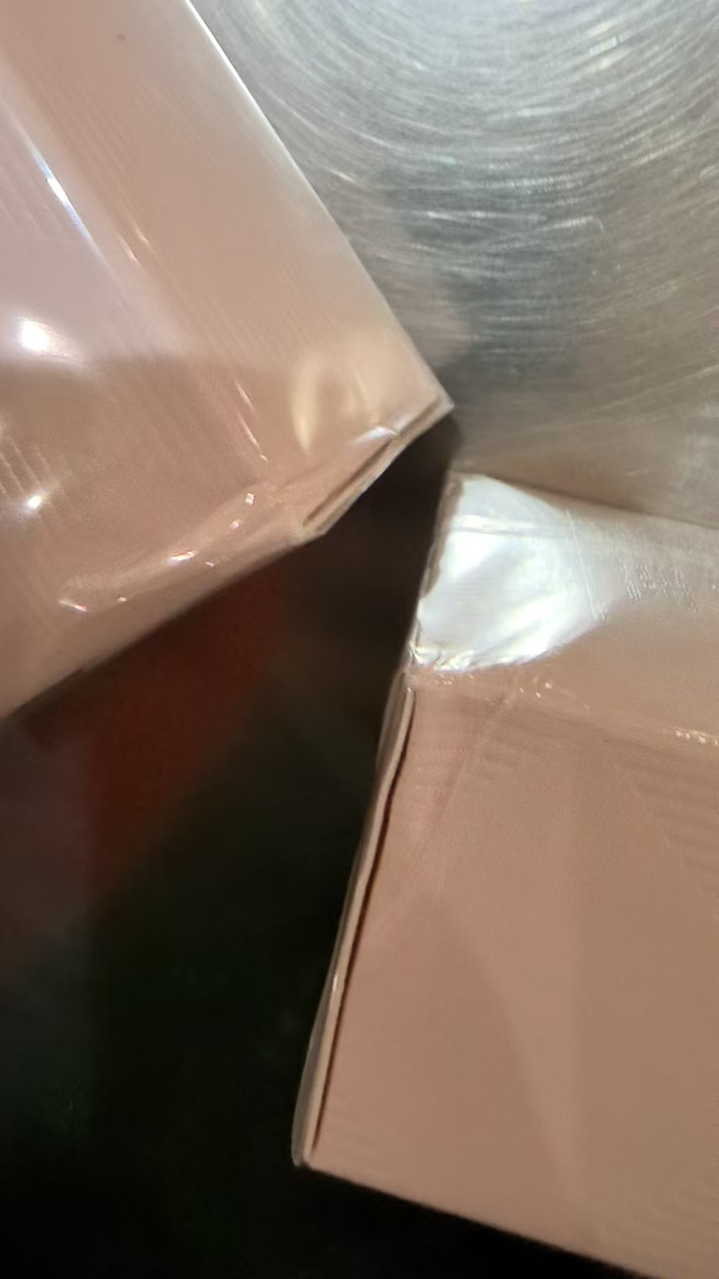
8 | 圣罗兰自由之水香水 |  | 3614272648418 | 1544 | 瓶 | 719 |  |  |  | 2029-05-01 | 38A5006
 |  |  |  |  |  |  | 1 |  |  | 2029-05-01 | 38A5006 | 鉴定膜破
 |  |  |  |  |  | 49 |  |  |  | 2028-11-01 | 38ZN03M
 |  |  |  |  |  |  | 1 |  |  | 2028-11-01 | 38ZN03M | 鉴定膜破
 |  |  |  |  |  | 9 |  |  |  | 2028-11-01 | 38ZN04M
 |  |  |  |  |  |  | 1 |  |  | 2028-11-01 | 38ZN04M | 鉴定膜破
 |  |  |  |  |  |  |  |  | 764
11 | CHLOE蔻依肉丝带女士香水EDP20ML | 两件套：3616304974489 | 3616304974489A | 170 | 瓶 | 88 |  |  |  | 2027-01-15 | 4015L3
 |  |  |  |  |  |  | 1 |  |  | 2027-01-15 | 4015L3 | 鉴定膜破
 |  |  |  |  |  | 39 |  |  |  | 2027-02-21 | 4052P1
 |  |  |  |  |  |  | 1 |  |  | 2027-02-21 | 4052P1 | 变形+鉴定膜破 | 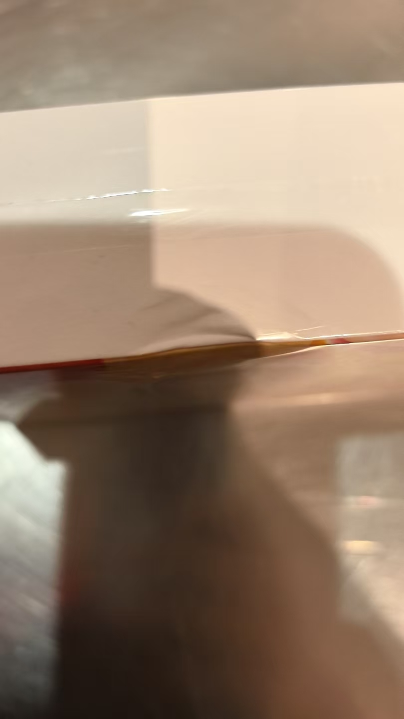
 |  |  |  |  |  | 26 |  |  |  | 2027-02-21 | 4052P2
 |  |  |  |  |  |  | 1 |  |  | 2027-02-21 | 4052P2 | 鉴定膜破
 |  |  |  |  |  |  | 13 |  |  | 2027-03-14 | 4074EA | 磨损脏污 | 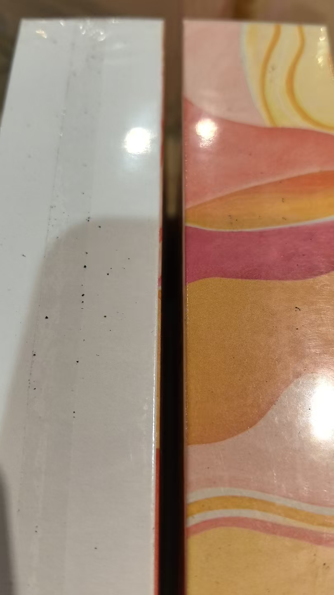 | 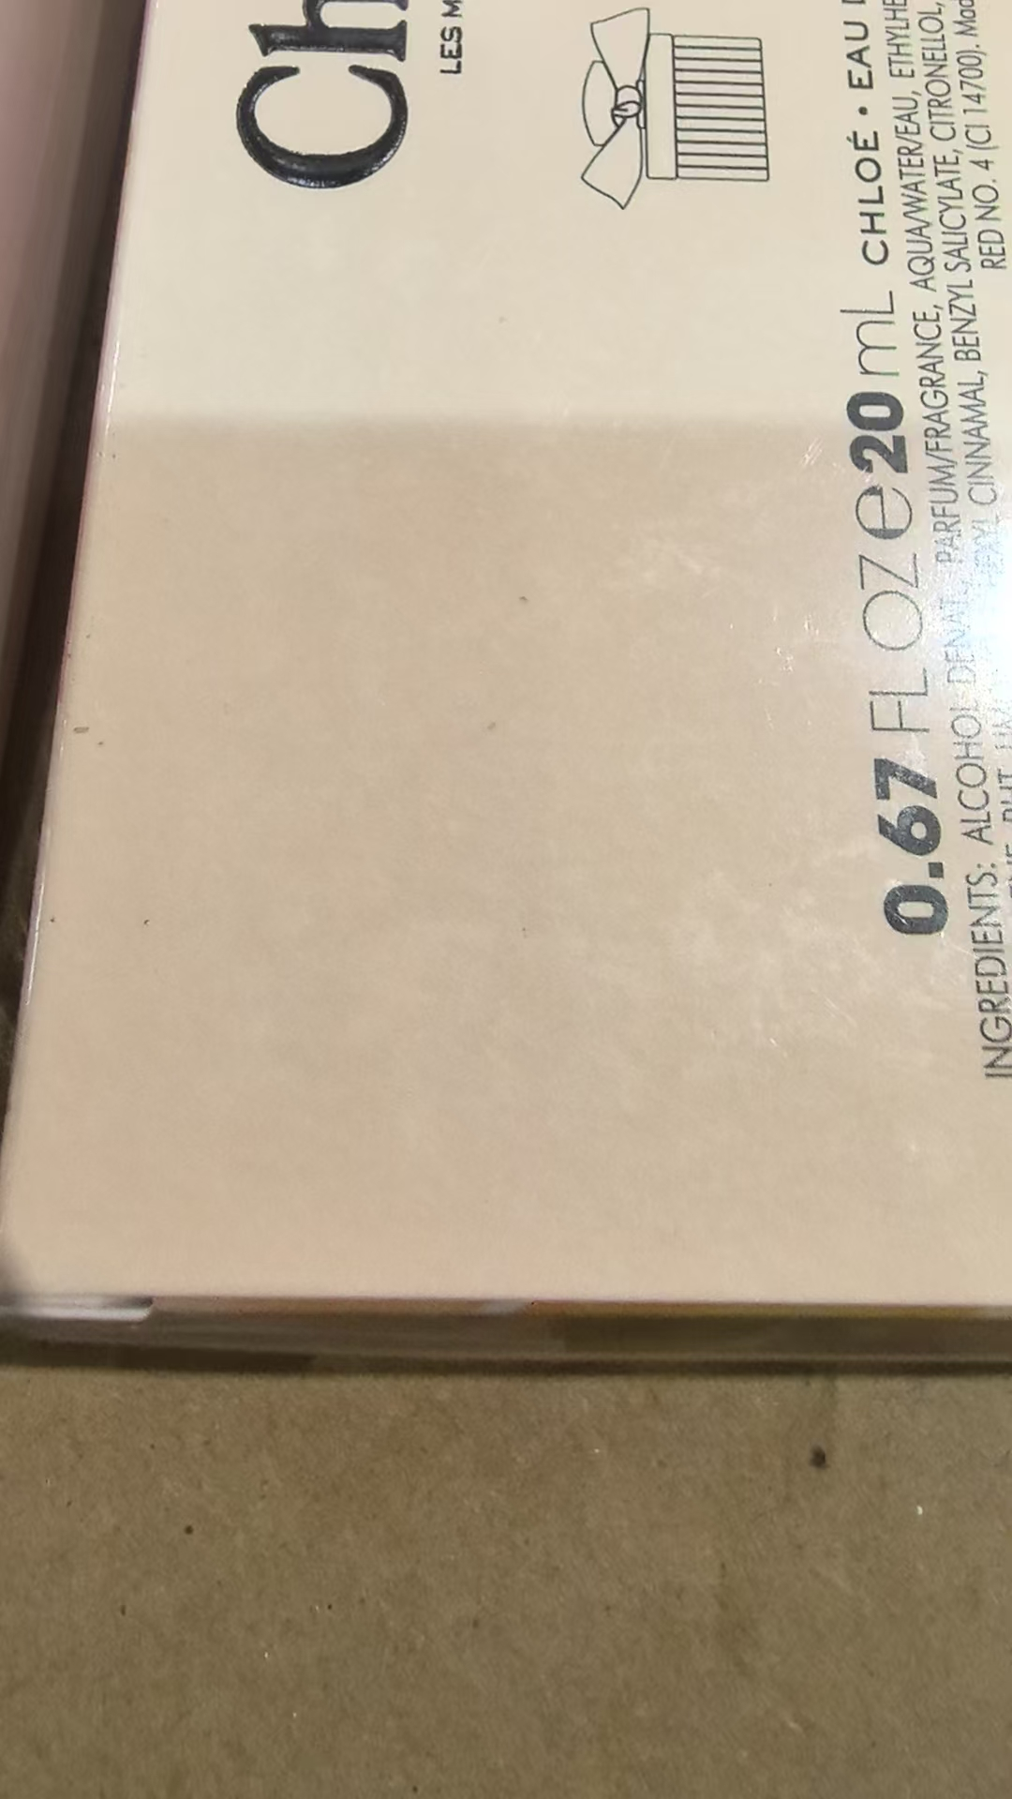 | 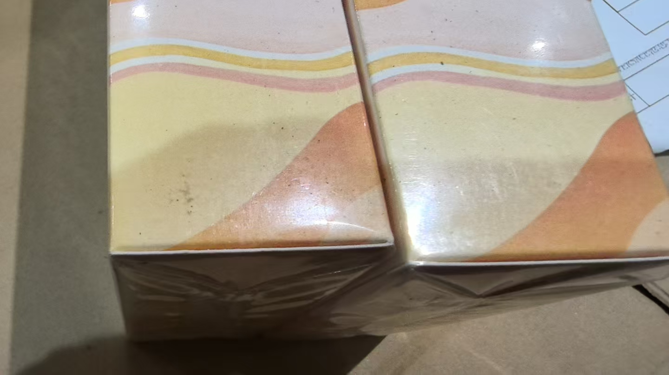
 |  |  |  |  |  |  | 1 |  |  | 2027-03-14 | 4074EA | 磨损脏污+鉴定膜破
 | CHLOE蔻依恋旅流浪者香水EDP20ML |  | 3616304974489B | 170 | 瓶 | 88 |  |  |  | 2027-01-15 | 4015L3
 |  |  |  |  |  |  | 1 |  |  | 2027-01-15 | 4015L3 | 鉴定膜破
 |  |  |  |  |  | 39 |  |  |  | 2027-02-21 | 4052P1
 |  |  |  |  |  |  | 1 |  |  | 2027-02-21 | 4052P1 | 变形+鉴定膜破
 |  |  |  |  |  | 26 |  |  |  | 2027-02-21 | 4052P2
 |  |  |  |  |  |  | 1 |  |  | 2027-02-21 | 4052P2 | 鉴定膜破
 |  |  |  |  |  |  | 13 |  |  | 2027-03-14 | 4074EA | 磨损脏污
 |  |  |  |  |  |  | 1 |  |  | 2027-03-14 | 4074EA | 磨损脏污+鉴定膜破
16 | CHLOE蔻依肉丝带香水EDP20ML | 两件套：3616307200288 | 3616307200288-A | 504 | 瓶 | 5 |  |  |  | 2028-10-13 | 5286B3
 |  |  |  |  |  |  | 1 |  |  | 2028-10-13 | 5286B3 | 鉴定膜破
 |  |  |  |  |  | 179 |  |  |  | 2028-11-12 | 5316L1
 |  |  |  |  |  |  | 1 |  |  | 2028-11-12 | 5316L1 | 鉴定膜破
 |  |  |  |  |  | 65 |  |  |  | 2028-11-12 | 5316L2
 |  |  |  |  |  |  | 1 |  |  | 2028-11-12 | 5316L2 | 鉴定膜破
 |  |  |  |  |  | 251 |  |  |  | 2028-11-12 | 5316P1
 |  |  |  |  |  |  | 1 |  |  | 2028-11-12 | 5316P1 | 鉴定膜破
 | CHLOE蔻依小猪包香水EDP20ML |  | 3616307200288-B | 504 | 瓶 | 5 |  |  |  | 2028-10-13 | 5286B3
 |  |  |  |  |  |  | 1 |  |  | 2028-10-13 | 5286B3 | 鉴定膜破
 |  |  |  |  |  | 179 |  |  |  | 2028-11-12 | 5316L1
 |  |  |  |  |  |  | 1 |  |  | 2028-11-12 | 5316L1 | 鉴定膜破
 |  |  |  |  |  | 65 |  |  |  | 2028-11-12 | 5316L2
 |  |  |  |  |  |  | 1 |  |  | 2028-11-12 | 5316L2 | 鉴定膜破
 |  |  |  |  |  | 251 |  |  |  | 2028-11-12 | 5316P1
 |  |  |  |  |  |  | 1 |  |  | 2028-11-12 | 5316P1 | 鉴定膜破
20 | YSL 圣罗兰 自由之水礼盒套装（香水EDP 50ml+沐浴露 50ml） |  | 3660732649532 |  |  |  |  | 44 |  | 2028-05-01 | 2YZ53K
 |  |  |  |  |  |  |  | 1 |  | 2028-05-01 | 2YZ53K | 鉴定封口贴开口
 |  |  |  |  |  |  |  | 63 |  | 2028-08-01 | 2YZ80K
 |  |  |  |  |  |  |  | 1 |  | 2028-08-01 | 2YZ80K | 鉴定封口贴开口
 |  |  |  |  |  |  |  | 646 |  | 2028-08-01 | 2YZ81K
 |  |  |  |  |  |  |  | 8 |  | 2028-08-01 | 2YZ81K | 变形 | 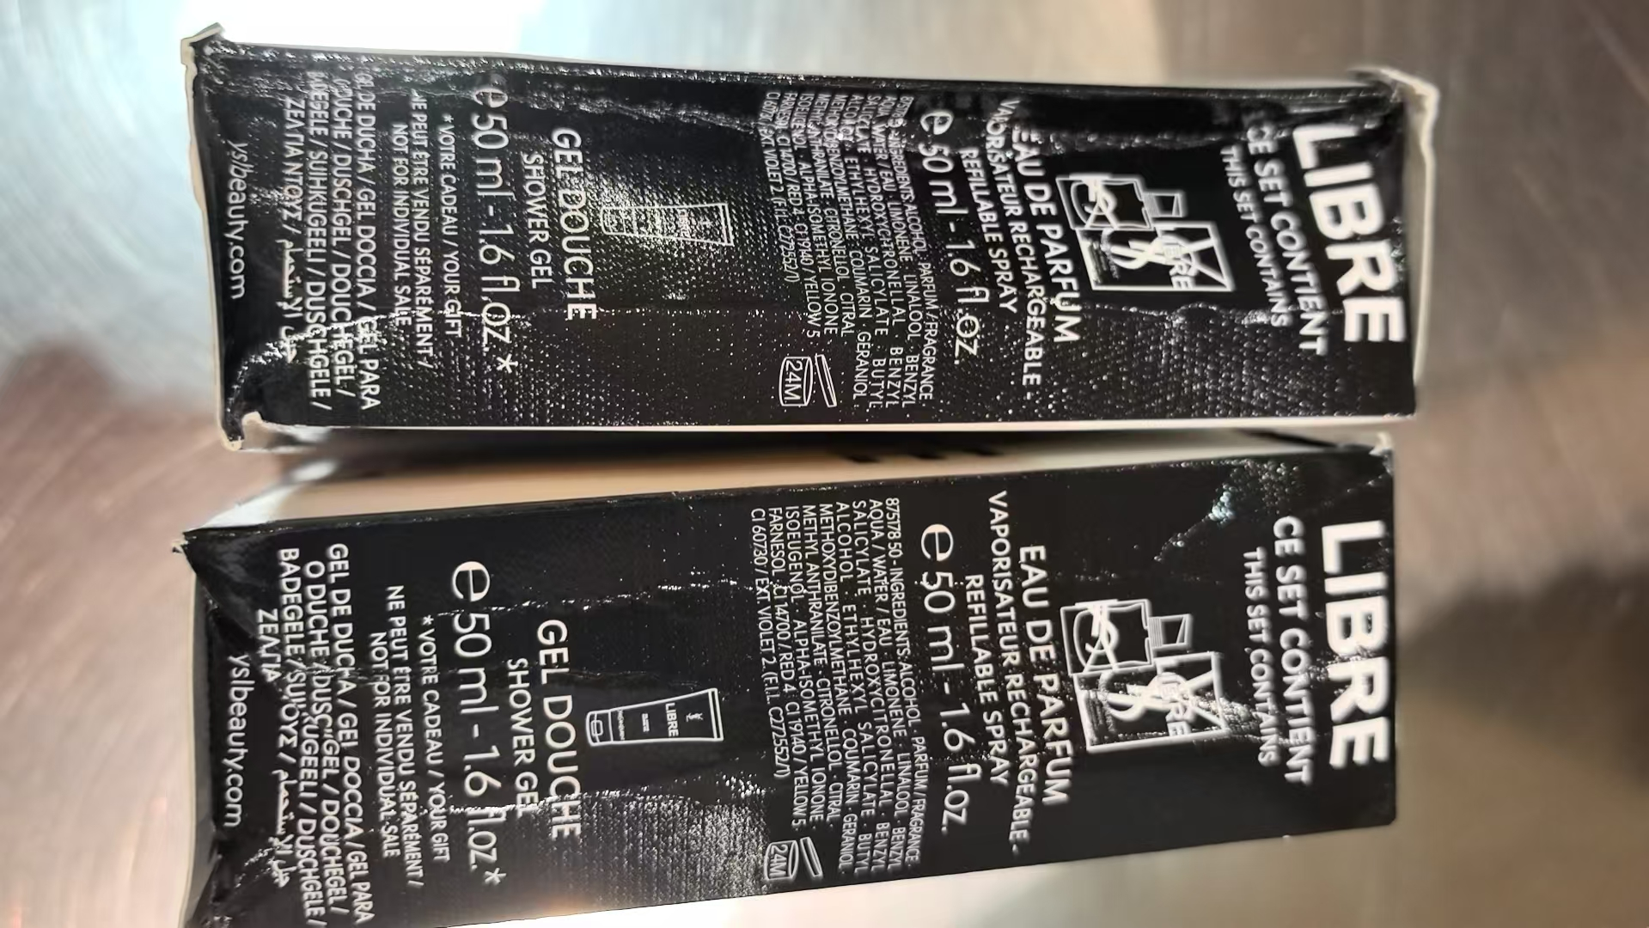 | 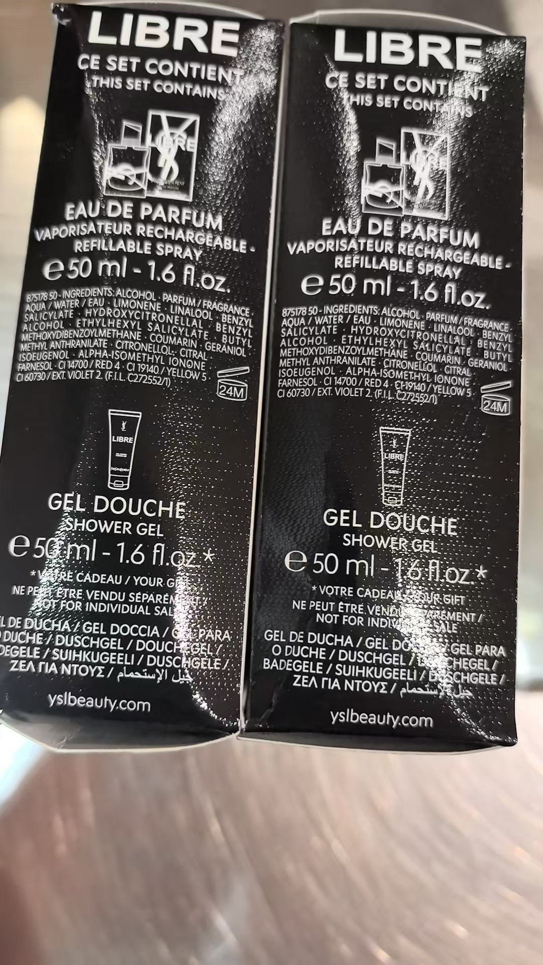 | 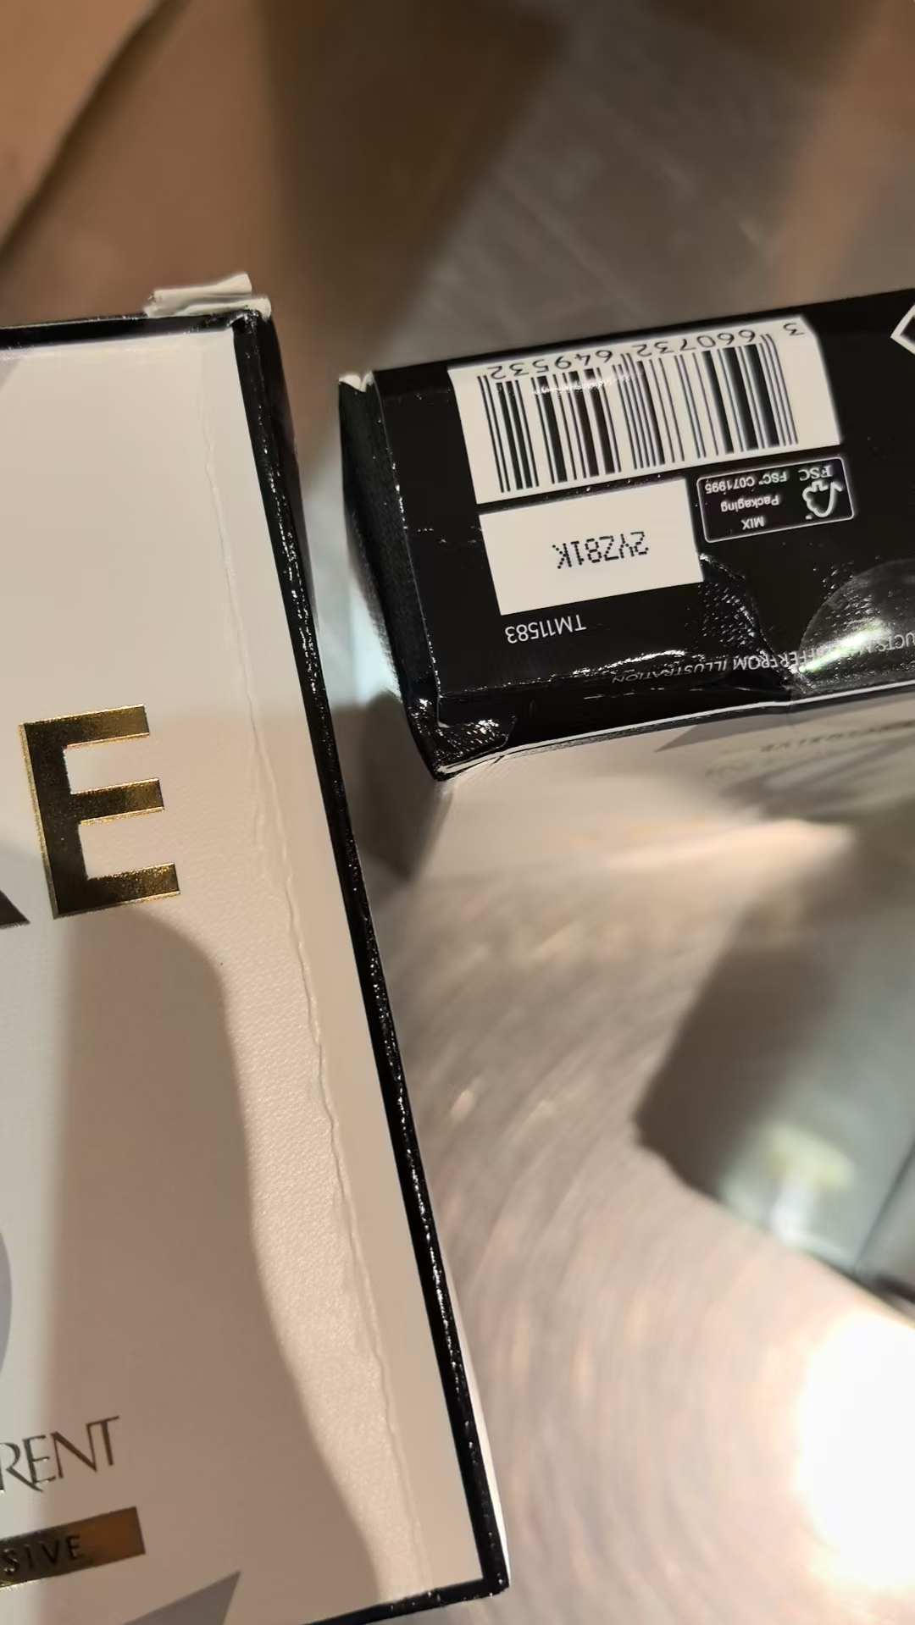 | 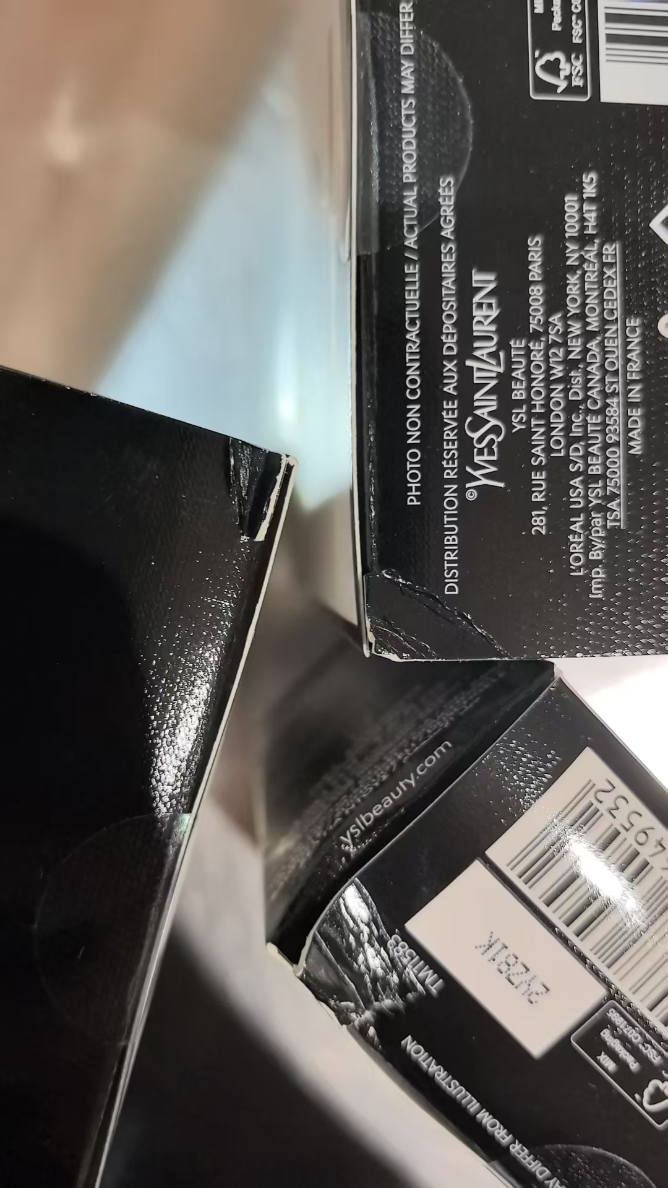
 |  |  |  |  |  |  |  | 1 |  | 2028-08-01 | 2YZ81K | 变形+鉴定封口贴开口
24 | JOMALONE祖玛珑橙花香水30ML带蝴蝶结 |  | 690251006564 | 108 | 瓶 | 107 |  |  |  | 2028-10-01 | AA5
 |  |  |  |  |  | 1 |  |  |  | 2028-10-01 | AA5 | 鉴定
25 | JOMALONELONDON/祖玛珑英国梨香水30ML |  | 690251019090 | 504 | 瓶 |  | 1 |  |  |  |  | 无批次 | 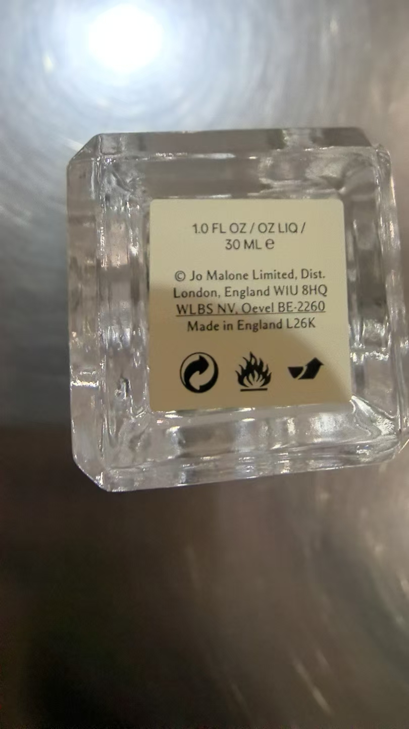
 |  |  |  |  |  | 502 |  |  |  | 2029-01-01 | B16
 |  |  |  |  |  | 1 |  |  |  | 2029-01-01 | B16 | 鉴定
27 | JOMALONELONDON祖玛珑蓝风铃香水EDC100ML |  | 690251021734 | 804 | 瓶 | 801 |  |  |  | 2029-02-01 | B26
 |  |  |  |  |  |  | 1 |  |  | 2029-02-01 | B26 | 变形 | 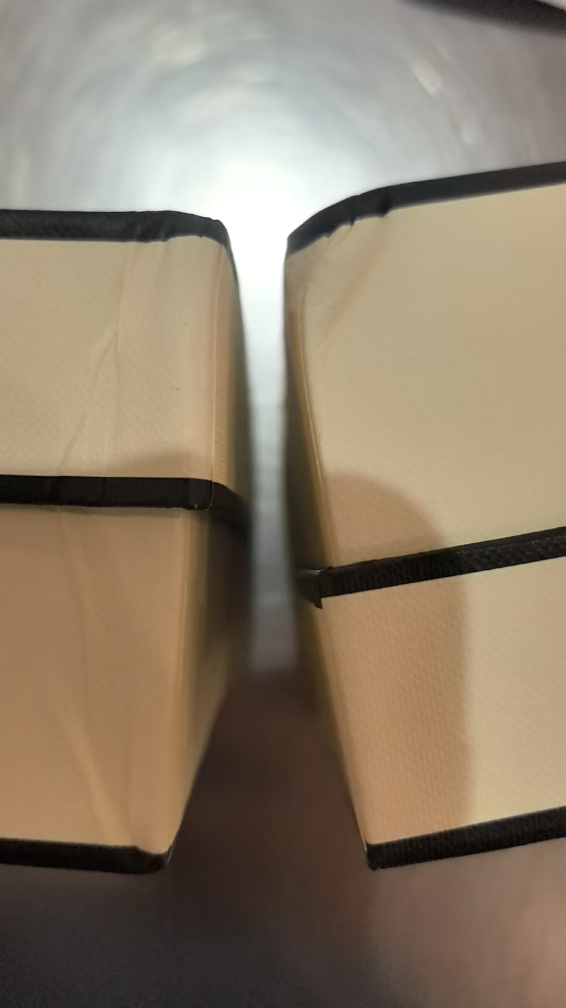
 |  |  |  |  |  |  | 1 |  |  | 2029-02-01 | B26 | 变形+鉴定
 |  |  |  |  |  |  | 1 |  |  | 2029-02-01 | B26 | 漏液 | 
30 | JOMALONELONDON祖玛珑英国橡木与榛果香水EDC30ML |  | 690251057009 | 158 | 瓶 | 157 |  |  |  | 2028-09-01 | A95
 |  |  |  |  |  | 1 |  |  |  | 2028-09-01 | A95 | 鉴定
31 | BVLGARI宝格丽大吉岭EDT香水100ML |  | 783320425394,783320418952 | 1739 | 瓶 | 23 |  |  |  | 2028-12-01 | 01S21DA1
 |  |  |  |  |  |  | 1 |  |  | 2028-12-01 | 01S21DA1 | 鉴定膜破
 |  |  |  |  |  | 1044 |  |  |  | 2029-01-15 | 10T15BD2
 |  |  |  |  |  |  | 6 |  |  | 2029-01-15 | 10T15BD2 | 变形 | 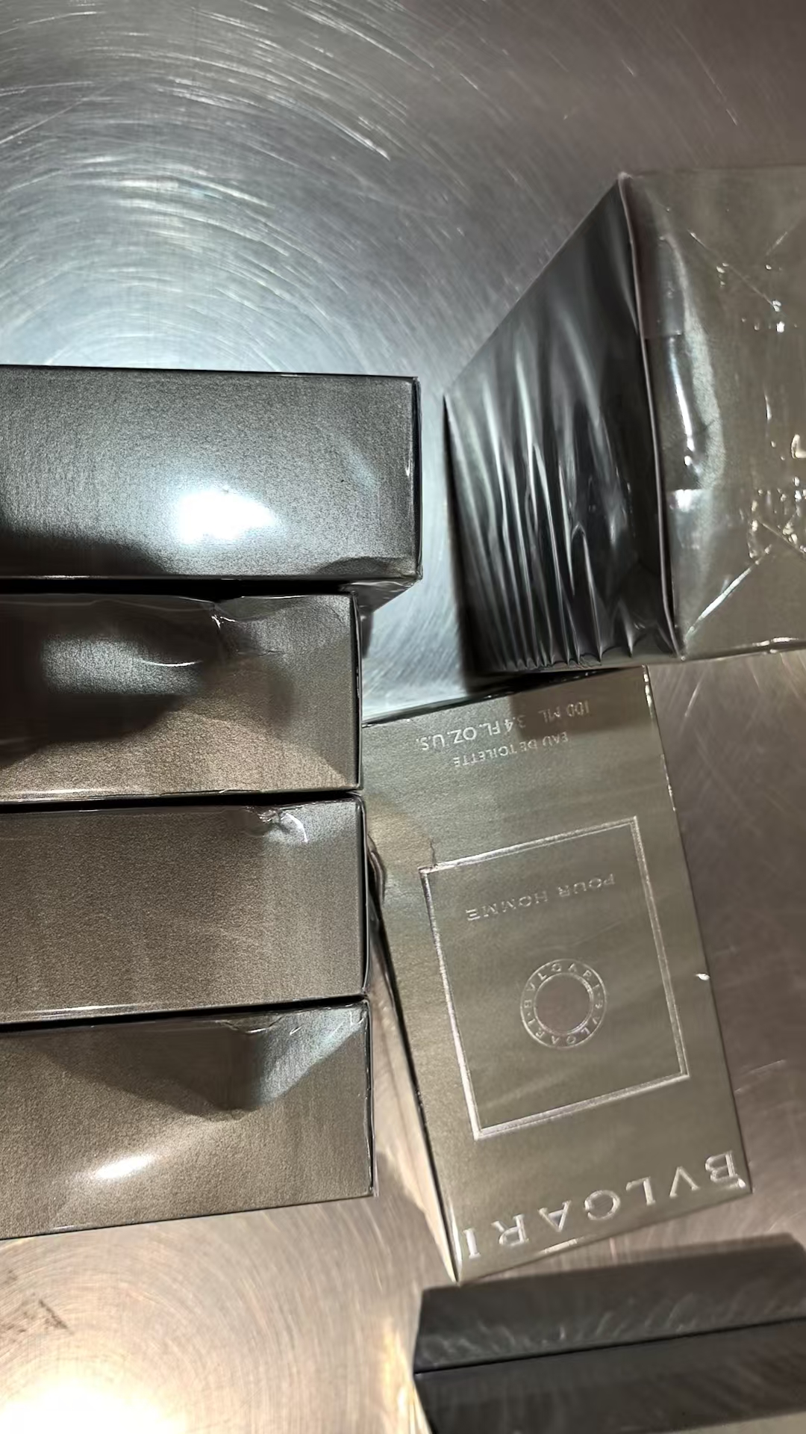
 |  |  |  |  |  |  | 1 |  |  | 2029-01-15 | 10T15BD2 | 破损+鉴定膜破 | 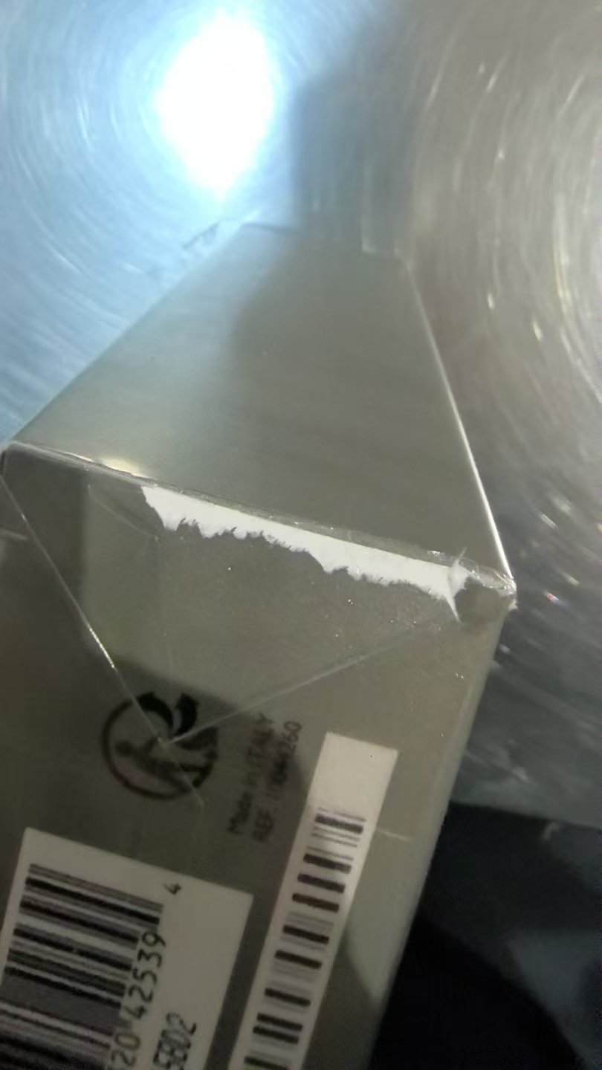
 |  |  |  |  |  | 661 |  |  |  | 2029-03-26 | 20T36DA1
 |  |  |  |  |  |  | 1 |  |  | 2029-03-26 | 20T36DA1 | 变形 | 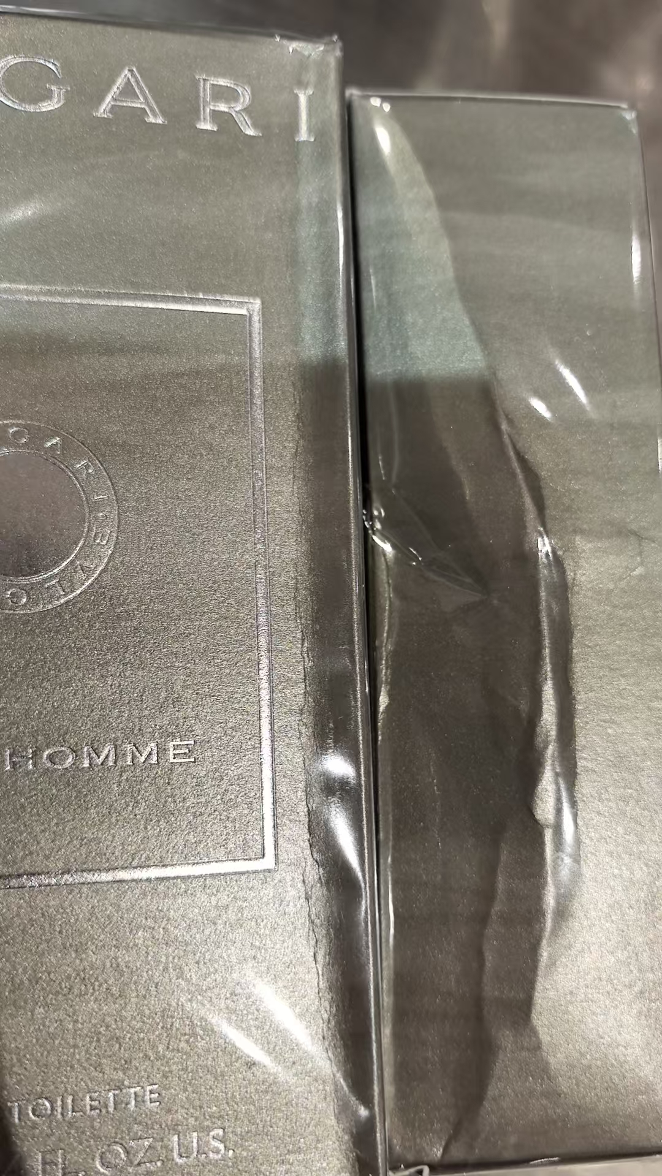
 |  |  |  |  |  |  | 1 |  |  | 2029-03-26 | 20T36DA1 | 变形+鉴定膜破
 |  |  |  |  |  |  |  |  | 1
37 | VERSACE范思哲粉耀晶钻香水EDT90ML |  | 8011003993826 | 1668 | 瓶 |  | 8 |  |  |  |  | 批次模糊 | 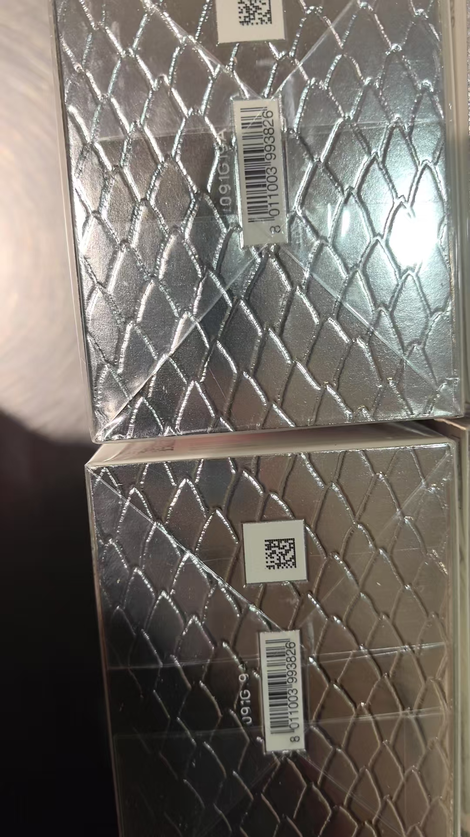 | 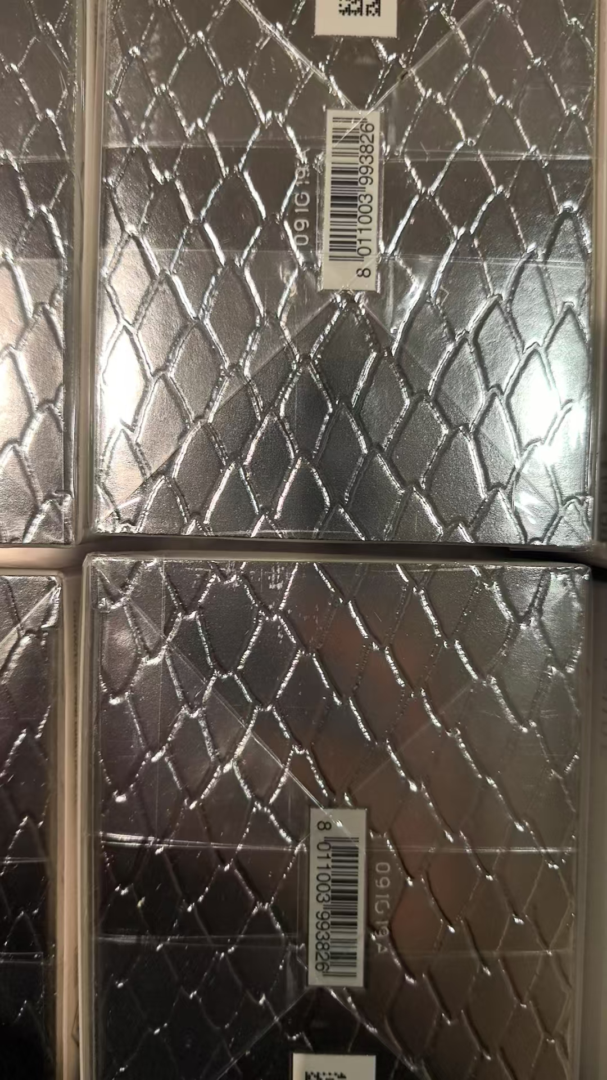 | 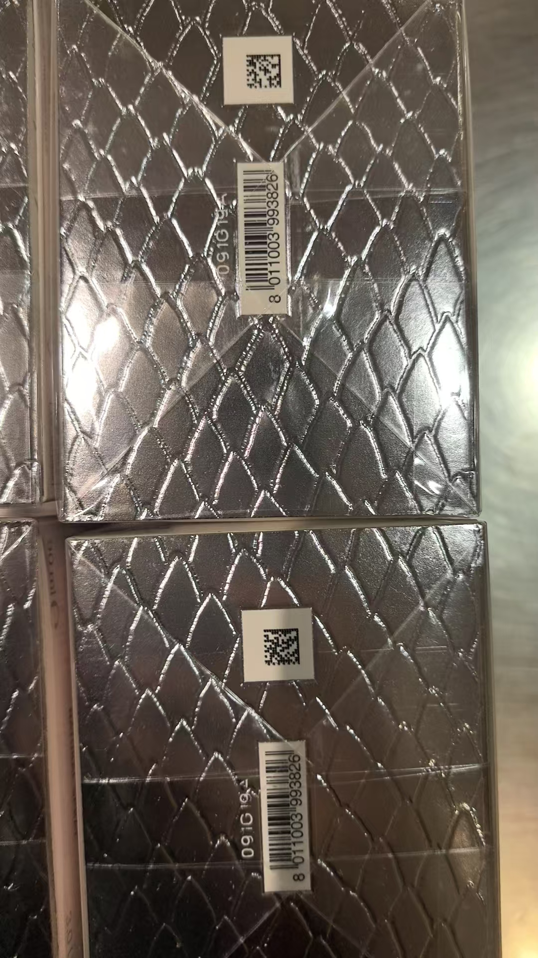
 |  |  |  |  |  |  | 6 |  |  |  |  | 无批次 | 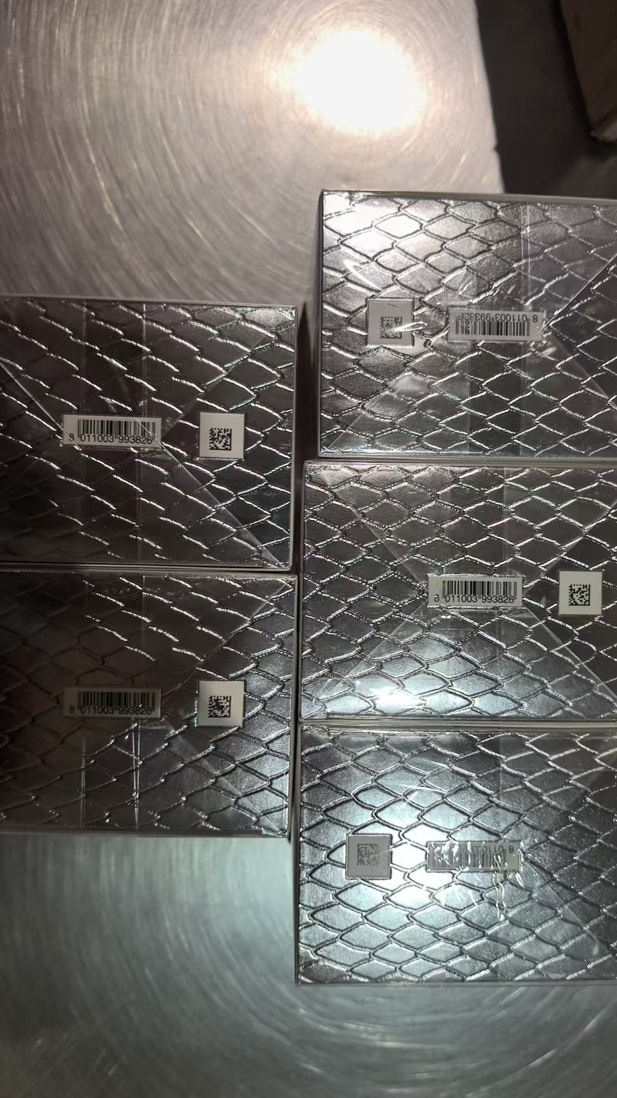
 |  |  |  |  |  | 138 |  |  |  |  | 042G01D
 |  |  |  |  |  |  | 1 |  |  |  | 042G01D | 鉴定膜破
 |  |  |  |  |  | 119 |  |  |  |  | 043G01D
 |  |  |  |  |  |  | 1 |  |  |  | 043G01D | 变形+鉴定膜破 | 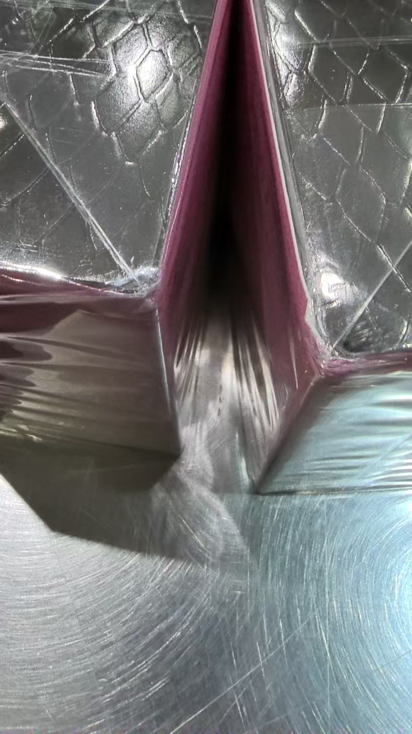
 |  |  |  |  |  | 665 |  |  |  |  | 044G01D
 |  |  |  |  |  |  | 1 |  |  |  | 044G01D | 变形+鉴定膜破
 |  |  |  |  |  | 17 |  |  |  |  | 044G02D
 |  |  |  |  |  |  | 1 |  |  |  | 044G02D | 鉴定膜破
 |  |  |  |  |  | 35 |  |  |  |  | 089G19A
 |  |  |  |  |  |  | 1 |  |  |  | 089G19A | 鉴定膜破
 |  |  |  |  |  | 674 |  |  |  |  | 091G19A
 |  |  |  |  |  |  | 1 |  |  |  | 091G19A | 鉴定膜破
47 | VERSACE范思哲同名男士香水EDT100ML |  | 8011003995967 | 576 | 瓶 | 95 |  |  |  |  | 036GA9C
 |  |  |  |  |  |  | 1 |  |  |  | 036GA9C | 鉴定膜破
 |  |  |  |  |  | 44 |  |  |  |  | 085GE6C
 |  |  |  |  |  |  | 1 |  |  |  | 085GE6C | 鉴定膜破
 |  |  |  |  |  | 50 |  |  |  |  | 104GG1C
 |  |  |  |  |  |  | 1 |  |  |  | 104GG1C | 鉴定膜破
 |  |  |  |  |  | 161 |  |  |  |  | 114GH2C
 |  |  |  |  |  |  | 1 |  |  |  | 114GH2C | 鉴定膜破
 |  |  |  |  |  | 221 |  |  |  |  | 114GH3C
 |  |  |  |  |  |  | 1 |  |  |  | 114GH3C | 鉴定膜破
52 | YSL圣罗兰自由之水沐浴露50ML |  | 3614272966949 | 764 | 支 |  |  |  | 764
 |  |  |  | 10383 |  | 8764 | 90 | 764 | 1529
 |  |  |  |  |  |  |  | 差异合计：
备注： | 数据单位：以向海关申报单位为准。
开始理货时间： 2026年8月9号 结束理货时间： 2026年8月9号 |  |  |  |  |  |  |  |  | 增值拆套2322套、增值贴条码1574件
理货地址：跨境电子商务园4号仓 理货公司：盟道供应链服务（杭州）有限公司 | 跨境仓库B11
本报告以打印版本为准，手写（或涂改）无效。

